Bestellformular
Messgeräte für HACCP von Testo individuelle Erstbestückung Thekenaufsteller
 |  |  |  |  |  | Anleitung Mit Hilfe dieses Formulares können Sie sich Ihre individuelle Erstbestückung für den HACCP-Thekenaufsteller zusammenstellen. Die empfohlene Menge je Gerät ist als Vorschlag bereits eingetragen - dies können Sie verändern. Sie müssen nur die blauen Felder bearbeiten! Bitte beachten Sie beim Zusammenstellen Ihrer Erstbestückung die Untergrenze von 1.500 € und die Obergrenze von 2.000 € (jeweils Summe vor Rabatt). Wenn das Feld "Summe vor Rabatt" rot eingefärbt ist, ist der Wert Ihrer Bestellung zu gering oder zu hoch. Nachdem Sie sich Ihre Erstbestückung zusammengestellt haben, geben Sie bitte Ihren Rabatt in das entsprechende Feld ein. Thekenaufsteller sind optional und auf 1 Stk. je Kunde limitiert. Ob Sie einen Thekenaufsteller (GRATIS) mitbestellen möchten, können Sie mit Hilfe des Dropdown-Menüs auswählen. Das Dropdown-Menü erscheint wenn Sie durch Anklicken des "auswählen"-Feldes auf das Pfeilsymbol rechts daneben klicken. Die Endsumme besteht aus Ihrer individuellen, rabattierter Erstbestückung zzgl. des optionalen Thekenaufstellers (GRATIS). Senden Sie bitte das ausgefüllte Bestellformular per Fax an 07653-68198294 oder per Mail an lebensmittel-pharma@testo.de

Firma: |  |  |  |  | Datum:
Straße / Nr.:
PLZ / Ort:
Telefon:
Email:
Kundennummer:
Ansprechpartner:
Bestellnummer:

 | Fax: 07653-68198294
 | Mail: lebensmittel-pharma@testo.de

 | Art.Nr. | Bezeichnung | Preis / Stk. | Anzahl | Gesamt
Mini Thermometer 133mm | 0560 1110 | Einstechtherm. | 19 € | 5 | 95 €
Mini Thermometer 213mm | 0560 1111 | Einstechtherm. | 30 €
Wasserdichtes Minithermometer 120mm | 0560 1113 | Einstechtherm. | 28 € | 5 | 140 €
Klappthermometer | 0560 0103 | testo 103 | 45 € | 2 | 90 €
Wasserdichtes Klappthermometer | 0563 0104 | testo 104 | 78 € | 2 | 156 €
Robustes Einhand-Thermometer mit Alarm | 0563 1051 | testo 105 | 88 €
Kerntemperaturmessgerät | 0563 1063 | testo 106 | 49 € | 5 | 245 €
Wasserdichtes Einstechthermometer | 0563 1080 | testo 108 | 89 €
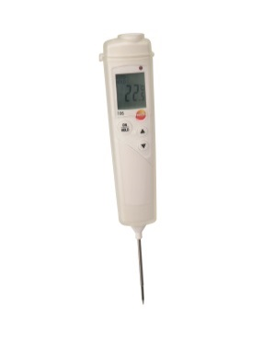
Temperaturmessgerät mit Alarm und Wechselfühler | 0563 9262 | testo 926 | 149 €
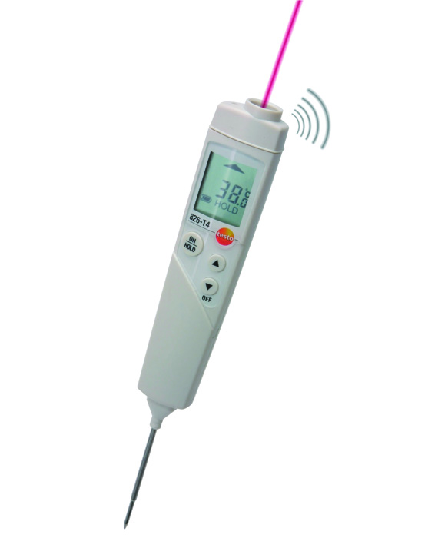
Mini IR-Thermometer | 0563 8051 | testo 805 | 49 €
Kombi IR-/Klappthermometer | 0560 1040 | testo 104-IR | 109 € | 5 | 545 €
IR-Thermometer (Pistole) | 0560 8316 | testo 831 | 119 €
IR-Thermometer | 0563 8282 | testo 826-T2 | 89 €
Minithermometer
IR-/Einstechthermometer | 0563 8284 | testo 826-T4 | 139 €
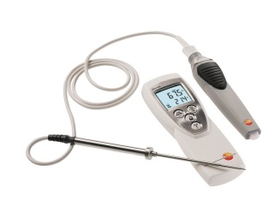
testo 108
IR-Messung mit GRATIS App | 0560 1805 | testo 805i | 75 €
testo 106
Minidatenlogger Starterset | 0572 0561 | Set testo 174T | 109 € | 2 | 218 €
testo 826-T2
Minidatenlogger (Einzel) | 0572 1560 | testo 174T | 49 € | 4 | 196 €
testo 826-T4
 |  |  | Summe vor Rabatt: |  | 1,685 €
 |  |  | Geben Sie Ihren Rabatt ein:
testo 926
 |  |  | Summe nach Rabatt: |  | 1,685 €

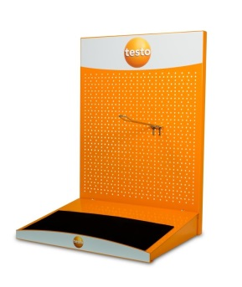
Optional | Art.Nr. | Bezeichnung | Preis / Stk. | Anzahl
 | 2980 3624 | Thekenaufsteller | GRATIS | auswählen
 | 2980 3714 | Hakenschlösser | GRATIS | 2
 | 0980 7152 | Food Katalog | GRATIS | 10
testo 831
testo 104-IR
 |  |  | Endsumme netto: |  | 1,685 €
Hakenschlösser
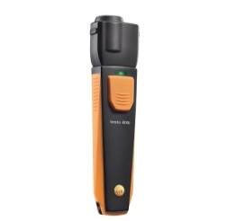

Liefer- und Zahlungsbedingungen gemäß den mit Ihnen vereinbarten Rabattkonditionen
Thekenaufsteller
(50 x 82 x 40)

testo 805
testo 805i

testo 103
Set testo 174T
 |  |  |  |  |  |  | 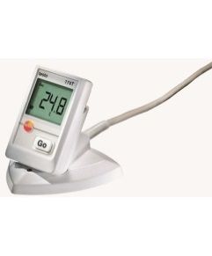

testo 104
testo 105
testo 174T

 |  |  |  |  |  |  |  | auswählen
 |  |  |  |  |  |  |  | ja
 |  |  |  |  |  |  |  | nein

